상품제안서
마카 내열글라스 425ml | 상품코드: S23444

 |  |  |  |  |  |  | 02-713-8555 | www.synergygift.co.kr
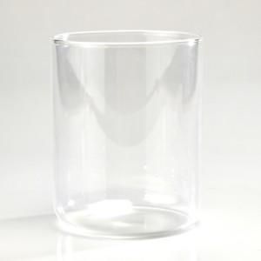

【상세/제작정보】 | 마카 내열글라스 425ml 재 질 : 내열강화유리 사이즈 :&nbsp;<span style="font-family: dotum; font-size: 13px; background-color: rgb(255, 255, 255);">지름 7.9 * 높이 9.7cm&nbsp;</span>용 량 : 425ml(15온스)

【인쇄/포장옵션】 | 실크 / 끈케이스

【공급단가】 | 수량 | 200~ | 500~ | 1,000~ | 3,000~ | 5,000~
*VAT별도 | 단가 | 3,570원 | 3,440원 | 3,310원 | 3,180원 | 3,100원

【상품 URL】 | https://www.synergygift.co.kr:443/src/goods_detail.php?gdno=23444

